Deckblatt

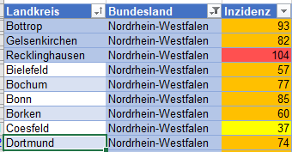


Bedingte Formatierungen | Excel 2019
übertragen sowie nach
individuellen Kriterien sortieren

